助成金交付申請書（会員申請用）
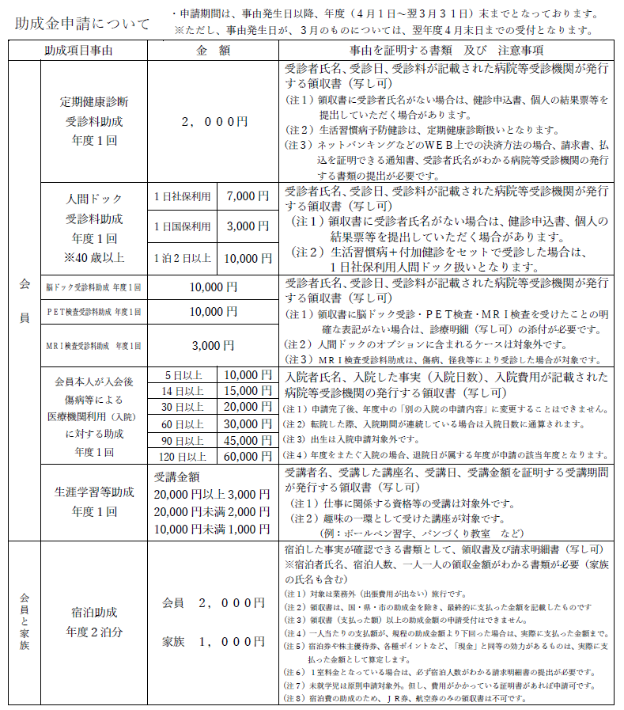
 |  | 宿泊助成対象者名簿

（会員本人を含め、登録家族それぞれ個人での支給回数の管理を行っているため、申請の際、必ずご記入ください。）
No. | 宿泊助成対象者 |  | 続柄 | 年齢 | No. | 宿泊助成対象者 | 続柄 | 年齢
1 |  |  |  |  | 6
2 |  |  |  |  | 7
3 |  |  |  |  | 8
4 |  |  |  |  | 9
5 |  |  |  |  | 10
・ご夫婦、親子で会員の方は、それぞれに交付申請書を提出してください。
・ウェルズサセボニュース掲載の「割引旅行斡旋」を利用された場合、宿泊助成の対象にはなりませんので、ご了承ください。
・助成回数は、年度（４月～翌年３月）２回です。

